全国図1-1
全国、都道府県図-1-① グラフでみる都道府県別 医師・歯科医師・薬剤師数

 | 令和４（2022）年12月31日現在
 | 医師数
北海道 | 13,613
青森 | 2,795
岩手 | 2,758
宮城 | 6,140
秋田 | 2,438
山形 | 2,625
福島 | 4,096
茨城 | 6,029
栃木 | 4,949
群馬 | 4,657
埼玉 | 13,661
千葉 | 13,521
東京 | 48,578
神奈川 | 21,421
新潟 | 4,894
富山 | 2,889
石川 | 3,390
福井 | 2,132
山梨 | 2,148
長野 | 5,290
岐阜 | 4,630
静岡 | 8,535
愛知 | 18,516
三重 | 4,395
滋賀 | 3,575
京都 | 9,067
大阪 | 26,518
兵庫 | 15,602
奈良 | 3,868
和歌山 | 3,010
鳥取 | 1,878
島根 | 2,153
岡山 | 6,271
広島 | 7,870
山口 | 3,737
徳島 | 2,478
香川 | 2,846
愛媛 | 3,888
高知 | 2,346
福岡 | 16,722
佐賀 | 2,430
長崎 | 4,424
熊本 | 5,428
大分 | 3,459
宮崎 | 2,908
鹿児島 | 4,668
沖縄 | 4,029

 | 歯科医師数
北海道 | 4,302
青森 | 715
岩手 | 965
宮城 | 1,921
秋田 | 600
山形 | 691
福島 | 1,398
茨城 | 1,918
栃木 | 1,373
群馬 | 1,344
埼玉 | 5,410
千葉 | 4,953
東京 | 16,890
神奈川 | 7,314
新潟 | 2,002
富山 | 635
石川 | 734
福井 | 446
山梨 | 600
長野 | 1,654
岐阜 | 1,717
静岡 | 2,371
愛知 | 6,063
三重 | 1,138
滋賀 | 828
京都 | 1,965
大阪 | 7,954
兵庫 | 4,145
奈良 | 949
和歌山 | 698
鳥取 | 383
島根 | 398
岡山 | 1,764
広島 | 2,508
山口 | 951
徳島 | 833
香川 | 703
愛媛 | 919
高知 | 459
福岡 | 5,703
佐賀 | 619
長崎 | 1,232
熊本 | 1,367
大分 | 737
宮崎 | 734
鹿児島 | 1,375
沖縄 | 889

 | 薬剤師数
北海道 | 11,625
青森 | 2,373
岩手 | 2,572
宮城 | 5,570
秋田 | 2,055
山形 | 2,174
福島 | 3,791
茨城 | 6,709
栃木 | 4,376
群馬 | 4,157
埼玉 | 16,729
千葉 | 14,746
東京 | 53,527
神奈川 | 23,718
新潟 | 4,563
富山 | 2,932
石川 | 2,853
福井 | 1,500
山梨 | 1,861
長野 | 4,667
岐阜 | 4,108
静岡 | 8,403
愛知 | 16,239
三重 | 3,607
滋賀 | 3,359
京都 | 6,806
大阪 | 27,586
兵庫 | 15,594
奈良 | 3,219
和歌山 | 2,346
鳥取 | 1,243
島根 | 1,451
岡山 | 4,245
広島 | 7,324
山口 | 3,524
徳島 | 2,595
香川 | 2,429
愛媛 | 3,186
高知 | 1,792
福岡 | 12,796
佐賀 | 2,013
長崎 | 2,950
熊本 | 3,983
大分 | 2,364
宮崎 | 2,288
鹿児島 | 3,307
沖縄 | 2,435

全国図1-2
全国、都道府県図-1-② グラフでみる都道府県別 医療施設従事医師・歯科医師・薬剤師数

 | 令和４（2022）年12月31日現在
 | （再掲）医療機関に従事する医師数
北海道 | 13,058
青森 | 2,651
岩手 | 2,580
宮城 | 5,844
秋田 | 2,323
山形 | 2,494
福島 | 3,914
茨城 | 5,737
栃木 | 4,742
群馬 | 4,465
埼玉 | 13,224
千葉 | 13,097
東京 | 45,562
神奈川 | 20,588
新潟 | 4,581
富山 | 2,752
石川 | 3,202
福井 | 2,042
山梨 | 2,068
長野 | 5,046
岐阜 | 4,505
静岡 | 8,242
愛知 | 17,590
三重 | 4,201
滋賀 | 3,412
京都 | 8,525
大阪 | 25,336
兵庫 | 14,936
奈良 | 3,745
和歌山 | 2,898
鳥取 | 1,740
島根 | 2,024
岡山 | 6,032
広島 | 7,525
山口 | 3,508
徳島 | 2,363
香川 | 2,713
愛媛 | 3,739
高知 | 2,266
福岡 | 15,968
佐賀 | 2,352
長崎 | 4,203
熊本 | 5,191
大分 | 3,298
宮崎 | 2,744
鹿児島 | 4,512
沖縄 | 3,906

 | （再掲）医療機関に従事する歯科医師数
北海道 | 4,147
青森 | 673
岩手 | 907
宮城 | 1,819
秋田 | 582
山形 | 678
福島 | 1,339
茨城 | 1,894
栃木 | 1,354
群馬 | 1,326
埼玉 | 5,290
千葉 | 4,851
東京 | 16,293
神奈川 | 7,144
新潟 | 1,875
富山 | 605
石川 | 701
福井 | 441
山梨 | 592
長野 | 1,568
岐阜 | 1,660
静岡 | 2,310
愛知 | 5,895
三重 | 1,119
滋賀 | 808
京都 | 1,915
大阪 | 7,724
兵庫 | 4,054
奈良 | 933
和歌山 | 690
鳥取 | 366
島根 | 376
岡山 | 1,708
広島 | 2,449
山口 | 924
徳島 | 793
香川 | 685
愛媛 | 895
高知 | 446
福岡 | 5,377
佐賀 | 606
長崎 | 1,181
熊本 | 1,328
大分 | 720
宮崎 | 701
鹿児島 | 1,324
沖縄 | 853

 | 薬局・医療機関に従事する薬剤師
北海道 | 9,915
青森 | 2,013
岩手 | 2,209
宮城 | 4,554
秋田 | 1,794
山形 | 1,842
福島 | 3,189
茨城 | 5,296
栃木 | 3,576
群馬 | 3,474
埼玉 | 13,963
千葉 | 12,254
東京 | 33,082
神奈川 | 19,896
新潟 | 3,880
富山 | 1,894
石川 | 2,198
福井 | 1,232
山梨 | 1,559
長野 | 3,935
岐阜 | 3,473
静岡 | 6,823
愛知 | 13,194
三重 | 3,126
滋賀 | 2,672
京都 | 5,012
大阪 | 19,451
兵庫 | 12,781
奈良 | 2,578
和歌山 | 1,838
鳥取 | 1,075
島根 | 1,247
岡山 | 3,563
広島 | 6,199
山口 | 2,881
徳島 | 1,718
香川 | 1,956
愛媛 | 2,663
高知 | 1,509
福岡 | 10,992
佐賀 | 1,727
長崎 | 2,513
熊本 | 3,357
大分 | 2,078
宮崎 | 1,902
鹿児島 | 2,922
沖縄 | 2,193

全国図2-1
全国、都道府県図-2-① グラフでみる都道府県別人口10万対医師・歯科医師・薬剤師数

 | 令和４（2022）年12月31日現在

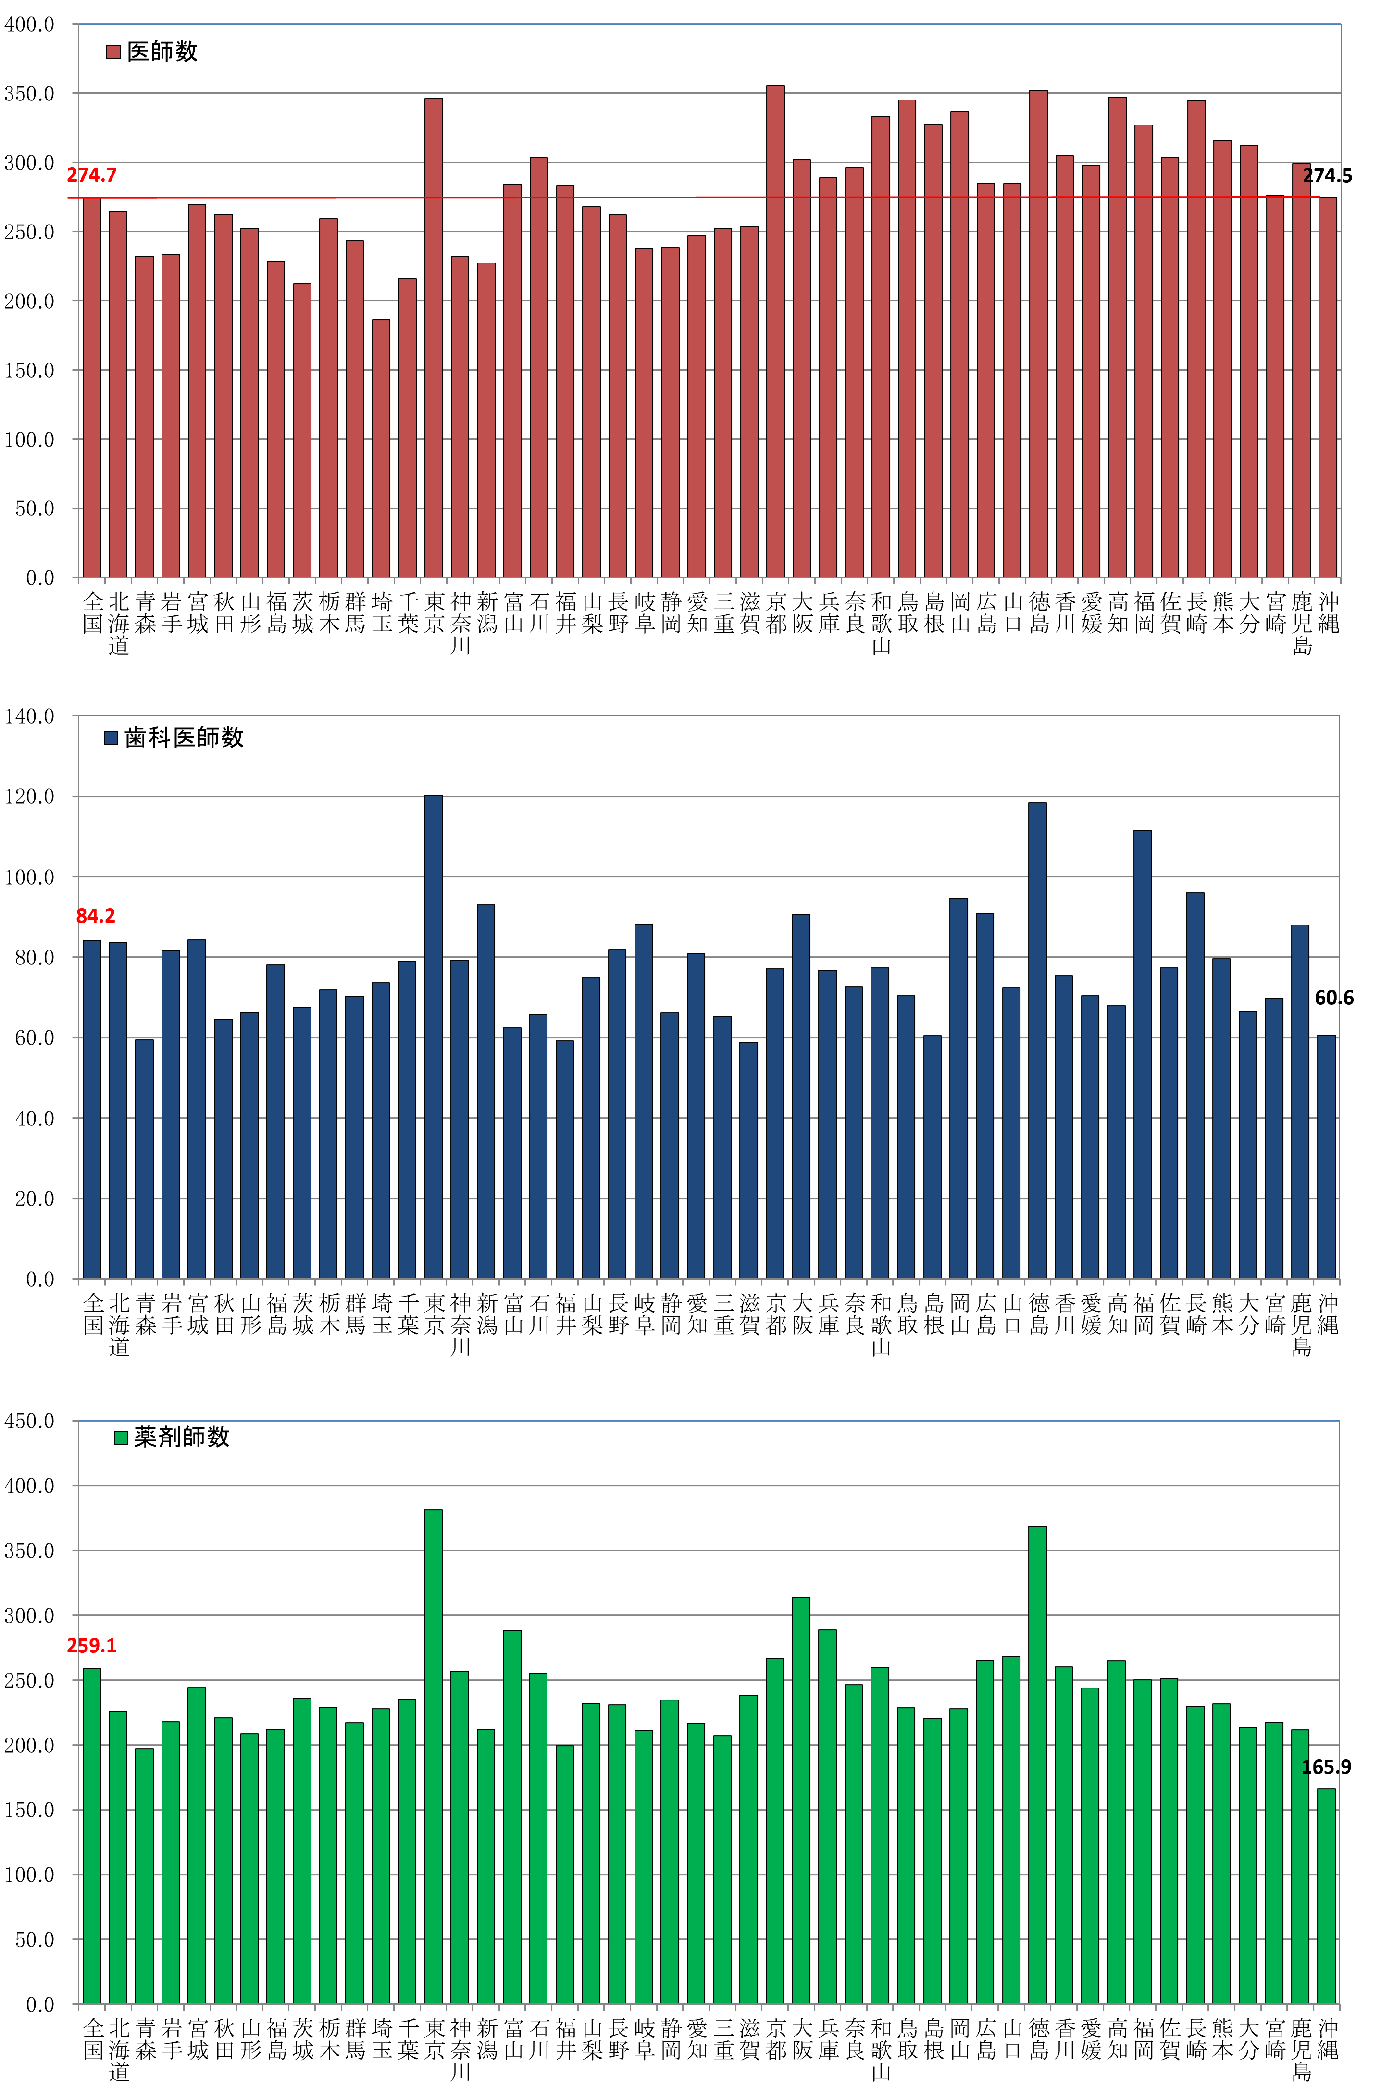

全国図2-2
全国、都道府県図-2-② グラフでみる都道府県別人口10万対医療施設従事医師・歯科医師・薬剤師数

 | 令和４（2022）年12月31日現在
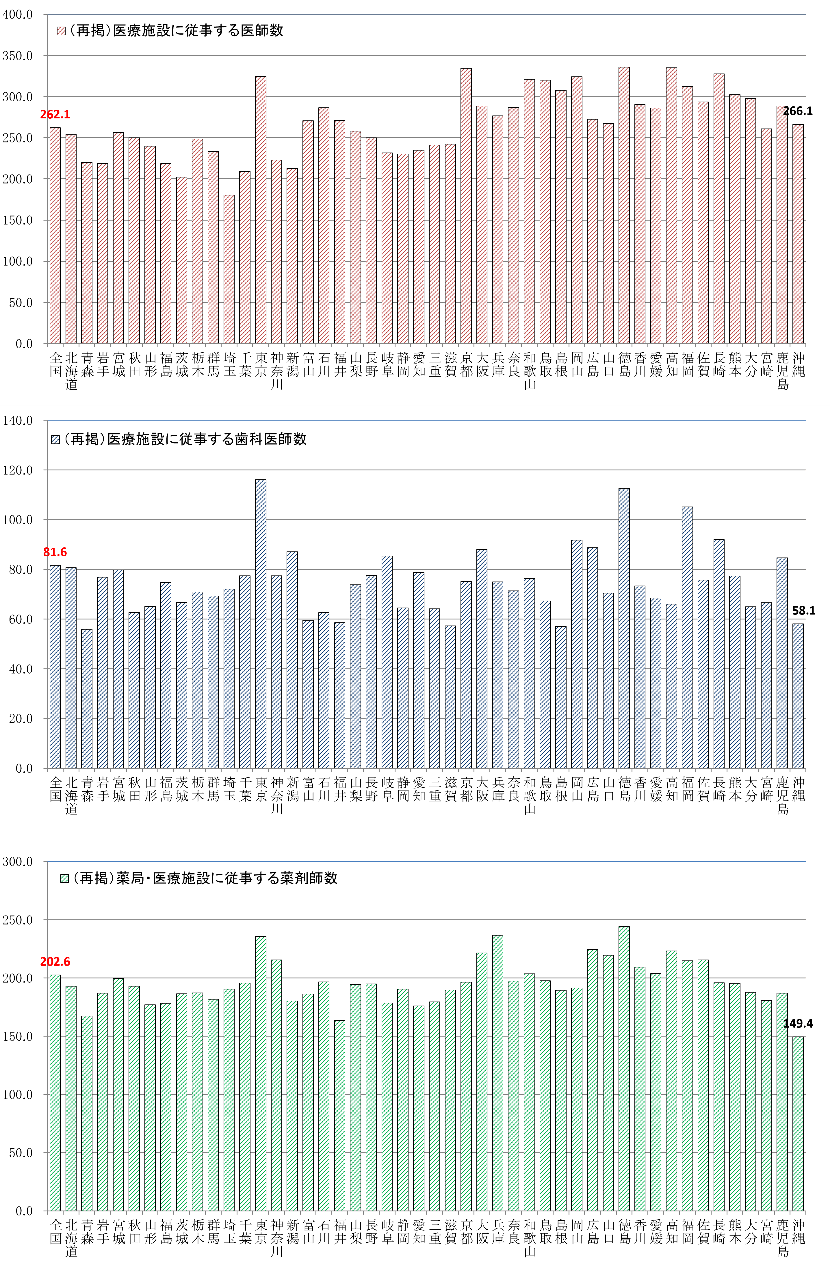

全国図3-①
全国、都道府県図-3-① グラフでみる都道府県別人口10万対医療施設従事医師数， 主たる診療科（小児科）・専門性資格（小児科専門医）別

 | 令和４（2022）年12月31日現在
 | 主たる診療科（小児科）
全国 | 122.6
北海道 | 122.3
青森 | 113.8
岩手 | 114.4
宮城 | 115.9
秋田 | 139.5
山形 | 121.2
福島 | 112.7
茨城 | 104.0
栃木 | 123.5
群馬 | 131.5
埼玉 | 100.4
千葉 | 92.3
東京 | 163.1
神奈川 | 109.7
新潟 | 115.3
富山 | 136.9
石川 | 128.0
福井 | 129.3
山梨 | 136.0
長野 | 131.5
岐阜 | 109.1
静岡 | 104.3
愛知 | 103.9
三重 | 116.7
滋賀 | 122.0
京都 | 162.1
大阪 | 127.3
兵庫 | 132.0
奈良 | 131.8
和歌山 | 139.6
鳥取 | 184.8
島根 | 129.1
岡山 | 138.7
広島 | 108.8
山口 | 91.2
徳島 | 148.0
香川 | 144.5
愛媛 | 125.9
高知 | 141.7
福岡 | 125.4
佐賀 | 112.4
長崎 | 138.6
熊本 | 117.5
大分 | 136.6
宮崎 | 109.6
鹿児島 | 104.0
沖縄 | 110.8

 | 小児科専門医
全国 | 95.8
北海道 | 92.3
青森 | 78.9
岩手 | 84.0
宮城 | 95.7
秋田 | 108.1
山形 | 87.6
福島 | 85.3
茨城 | 74.1
栃木 | 90.3
群馬 | 101.9
埼玉 | 76.2
千葉 | 66.1
東京 | 139.5
神奈川 | 87.7
新潟 | 93.2
富山 | 109.0
石川 | 94.7
福井 | 93.5
山梨 | 116.9
長野 | 100.0
岐阜 | 86.1
静岡 | 82.0
愛知 | 81.6
三重 | 86.3
滋賀 | 90.9
京都 | 117.0
大阪 | 96.9
兵庫 | 101.7
奈良 | 100.0
和歌山 | 115.8
鳥取 | 148.5
島根 | 110.1
岡山 | 117.3
広島 | 87.6
山口 | 80.3
徳島 | 100.0
香川 | 110.9
愛媛 | 107.5
高知 | 101.4
福岡 | 103.2
佐賀 | 91.4
長崎 | 97.5
熊本 | 79.4
大分 | 99.2
宮崎 | 70.6
鹿児島 | 89.6
沖縄 | 75.8

全国図3-②
全国、都道府県図-3-② グラフでみる都道府県別人口10万対医療施設従事医師数， 主たる診療科（産婦人科・産科）・専門性資格（産婦人科専門医）別

 | 令和４（2022）年12月31日現在
 | 主たる診療科（産婦人科・産科）
全国 | 49.0
北海道 | 42.0
青森 | 44.7
岩手 | 47.4
宮城 | 48.2
秋田 | 59.9
山形 | 55.2
福島 | 41.6
茨城 | 45.3
栃木 | 50.6
群馬 | 46.0
埼玉 | 32.8
千葉 | 40.1
東京 | 56.8
神奈川 | 42.9
新潟 | 43.0
富山 | 59.4
石川 | 54.3
福井 | 59.4
山梨 | 56.7
長野 | 47.9
岐阜 | 49.4
静岡 | 48.4
愛知 | 48.5
三重 | 54.7
滋賀 | 46.6
京都 | 55.9
大阪 | 54.5
兵庫 | 50.3
奈良 | 45.4
和歌山 | 60.4
鳥取 | 68.4
島根 | 56.4
岡山 | 51.3
広島 | 47.8
山口 | 49.8
徳島 | 62.5
香川 | 54.2
愛媛 | 54.0
高知 | 53.6
福岡 | 46.8
佐賀 | 50.7
長崎 | 63.3
熊本 | 46.8
大分 | 47.4
宮崎 | 54.6
鹿児島 | 57.1
沖縄 | 60.3

 | 産婦人科専門医
全国 | 47.1
北海道 | 38.7
青森 | 40.2
岩手 | 45.4
宮城 | 49.1
秋田 | 64.8
山形 | 51.1
福島 | 44.9
茨城 | 39.3
栃木 | 44.0
群馬 | 48.8
埼玉 | 32.4
千葉 | 37.4
東京 | 58.4
神奈川 | 41.3
新潟 | 40.3
富山 | 52.0
石川 | 46.6
福井 | 49.6
山梨 | 60.3
長野 | 42.4
岐阜 | 48.3
静岡 | 43.5
愛知 | 46.1
三重 | 49.1
滋賀 | 39.4
京都 | 46.1
大阪 | 50.3
兵庫 | 46.3
奈良 | 48.3
和歌山 | 60.4
鳥取 | 65.3
島根 | 58.2
岡山 | 53.0
広島 | 42.4
山口 | 49.8
徳島 | 66.7
香川 | 48.8
愛媛 | 52.7
高知 | 50.9
福岡 | 48.1
佐賀 | 50.7
長崎 | 58.3
熊本 | 46.8
大分 | 50.5
宮崎 | 54.6
鹿児島 | 60.1
沖縄 | 53.3

全国図3-③
全国、都道府県図-3-③ グラフでみる都道府県別人口10万対医療施設従事医師数， 主たる診療科（外科）・専門性資格（外科の専門医）別

 | 令和４（2022）年12月31日現在
 | 主たる診療科（外科）
全国 | 22.1
北海道 | 21.3
青森 | 21.3
岩手 | 21.1
宮城 | 23.6
秋田 | 22.5
山形 | 21.0
福島 | 21.1
茨城 | 17.6
栃木 | 22.1
群馬 | 20.2
埼玉 | 15.1
千葉 | 19.2
東京 | 23.6
神奈川 | 15.7
新潟 | 16.3
富山 | 22.2
石川 | 22.2
福井 | 27.8
山梨 | 21.4
長野 | 23.3
岐阜 | 18.4
静岡 | 21.2
愛知 | 19.4
三重 | 19.6
滋賀 | 19.6
京都 | 28.4
大阪 | 24.1
兵庫 | 24.5
奈良 | 19.7
和歌山 | 22.4
鳥取 | 28.3
島根 | 24.2
岡山 | 32.2
広島 | 27.0
山口 | 25.9
徳島 | 28.4
香川 | 27.1
愛媛 | 31.0
高知 | 31.4
福岡 | 28.9
佐賀 | 23.7
長崎 | 31.8
熊本 | 25.2
大分 | 28.1
宮崎 | 25.3
鹿児島 | 25.0
沖縄 | 19.6

 | 外科の専門医
全国 | 18.6
北海道 | 17.9
青森 | 17.1
岩手 | 17.2
宮城 | 21.6
秋田 | 19.0
山形 | 16.1
福島 | 17.5
茨城 | 16.1
栃木 | 18.2
群馬 | 16.9
埼玉 | 13.5
千葉 | 16.2
東京 | 22.5
神奈川 | 15.4
新潟 | 12.6
富山 | 19.3
石川 | 19.0
福井 | 19.1
山梨 | 18.0
長野 | 17.8
岐阜 | 15.5
静岡 | 15.1
愛知 | 15.7
三重 | 16.5
滋賀 | 14.4
京都 | 22.8
大阪 | 20.1
兵庫 | 20.1
奈良 | 19.1
和歌山 | 21.5
鳥取 | 23.0
島根 | 21.7
岡山 | 24.3
広島 | 19.5
山口 | 19.8
徳島 | 21.3
香川 | 21.6
愛媛 | 23.4
高知 | 21.6
福岡 | 22.8
佐賀 | 18.5
長崎 | 21.7
熊本 | 21.6
大分 | 23.1
宮崎 | 21.7
鹿児島 | 21.3
沖縄 | 17.0

